Tablero
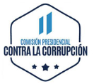
INCORPORAR UN CÓDIGO QR QUE REMITA AL SITIO DE INFORMACIÓN PÚBLICA DE LA INSTITUCIÓN
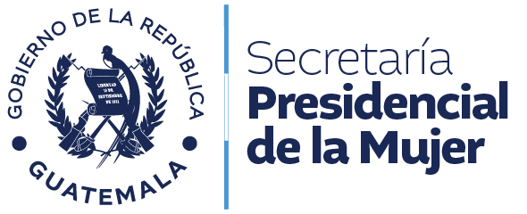
TABLERO DE RENDICIÓN DE CUENTAS
ACTUALIZADO AL 30 DE SEPTIEMBRE DEL 2025
SECRETARÍA PRESIDENCIAL DE LA MUJER
 |  |  |  |  |  |  |  |  |  | Información Pública

AUTORIDADES |  |  | GESTIÓN DE PRESUPUESTO |  | EJECUCIÓN PRESUPUESTARIA POR GRUPOS DE GASTO |  | EJECUCIÓN PRESUPUESTARIA POR CLASIFICACIÓN GEOGRÁFICA |  | SERVICIOS PERSONALES, TÉCNICOS Y PROFESIONALES
Secretaria Presidencial de la Mujer | Licda. Ana Prudencia López Sales |  | Presupuesto vigente 2025 | Q45,000,000.00 | Grupo (0): SERVICIOS PERSONALES | Q14,526,119.57 | Región (I): Región I Metropolitana | Q21,266,686.28 | Presupuesto para pago de salarios y honorarios | Q23,298,659.00
 |  |  |  |  | Grupo (100): SERVICIOS NO PERSONALES | Q2,179,561.91
 |  |  | Presupuesto ejecutado | Q21,266,686.28 | Grupo (200): MATERIALES Y SUMINISTROS | Q1,271,941.20 |  |  | Presupuesto ejecutado en pago de salarios y honorarios | Q14,526,119.57
 |  |  |  |  | Grupo (300): PROPIEDAD, PLANTA, EQUIPO E INTANGIBLES | Q185,812.50
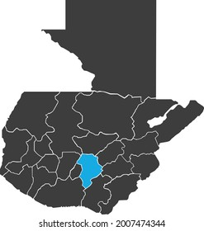
 |  |  |  |  | Grupo (400): TRANSFERENCIAS CORRIENTES | Q981,629.94
 |  |  |  |  | Grupo (900): ASIGNACIONES GLOBALES | Q2,121,621.16
 |  |  | Porcentaje de ejecución | 47.26% |  |  |  |  | Porcentaje de ejecución en el pago de salarios y honorarios | 62.35%
 |  |  |  |  | EJECUCIÓN POR FINALIDADES
 |  |  |  |  | Finalidad: Servicios Públicos Generales | Q21,266,686.28
 |  |  |  |  |  |  |  |  | Personal permanente 011 | 88 personas
 |  |  |  |  |  |  |  |  | Personal temporal 021 | 10 personas
 |  |  |  |  |  |  |  |  | Servicios técnicos o profesionales 029 | 44 personas
 |  |  |  |  |  |  |  |  | Personal Administrativo, Técnico, Profesional Y Operativo 081 | 01 persona
 |  |  |  |  |  |  |  |  | Servicios técnicos o profesionales subgrupo 18 | 01 persona

 |  | Descripción del programa |  | Presupuesto vigente | Presupuesto ejecutado | Procentaje de ejecución | PRINCIPALES AVANCES O LOGROS AL 30 DE SEPTIEMBRE DE 2025
PROGRAMAS PRESUPUESTARIOS | PROGRAMA 47 | Promoción y Desarrollo Integral de la Mujer |  | Q45,000,000.00 | Q21,266,686.28 | 47.26% | Se adjunta, Anexo de principales avances o logros al 30/09/2025, según memorando UP-367-2025.

